Раздел 1 Сбор, анализ и прорабо
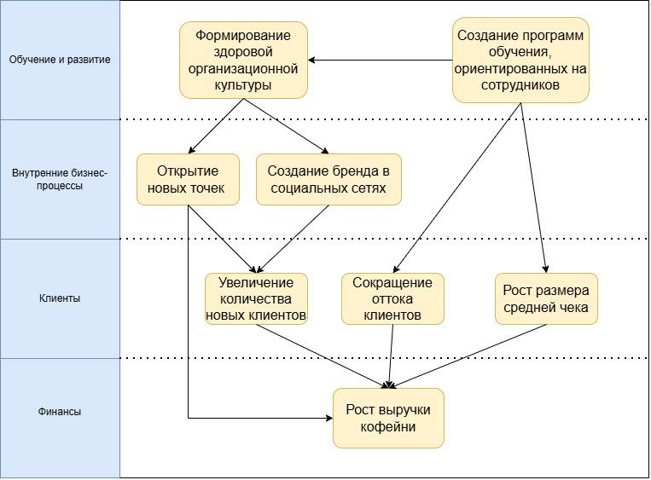
 | Сделайте копию шаблона через «Файл» — «Создать копию» и выполняйте задание в ней
 | 2. Укажите, какой кейс вы выбрали | Кофейня Casual

 | Составьте список уточняющих вопросов к заказчику по выбранному кейсу и объясните, почему выбрали именно эти вопросы
 |  | Уточняющие вопросы | Почему выбрали именно этот вопрос
 | Цели компании | Какой вы видите идеальную кофейню вашей будущей сети? | Этот вопрос прямой путь к формулированию миссии, видения которой у собственника пока нет
 |  | Не могли бы вы привести 1-2 примеров ключевых целей, которые стоят перед кофейней прямо сейчас? | Проверить связь между глобальным видением и текущей деятельностью
 |  | Какой горизонт планирования? | Оценить стратегическую зрелость собственника и бизнеса
 |  | Какими показателями вы пользуетесь при самостоятельной оценке достижения целей кофейни? | Выявить наличие или отсутствие количественного показателя для определения движения к цели
 |  | Что в вашем понимании "расшириться максимально"? Вас интересует расширение в рамках вашего города, или может быть вы рассматриваете региональный или международный масштаб вашего бизнеса? | Определить видение собственника масштабов бизнеса в будущем
 |  | Рассматривали ли Вы другие варианты донесения целей до сотрудников? | Поиск точек роста для создания корпоративной культуры и снижение нагрузки на собственника
 |  | Как вы понимаете, достигнута ли цель? | Проверить, являются ли цели измеримыми
 |  | Рассматривали ли вы изменение формата заведения? Например, формат take away или кофейня с зоной коворкинга?! | Этот вопрос помогает оценить глубину проработки целей и готовности к масштабированию
 | Бизнес процессы | «Есть ли у вас стандарты приготовления каждого напитка (рецепт, время)? Кто и как следит за их соблюдением?» | Выявление наличия или отсутствия технологического процесса создания напитка . Выявление зоны ответственности за соблюдением технологического процесса
 |  | Вы ставите задачи устно. Как вы контролируете процесс их выполнения? | Этот вопрос позволяет определить, есть ли у собственника инструменты контроля поставленных задач
 |  | Есть ли риски со стороны поставщика зёрен и кондитерских изделий? | Если есть риски, рассмотреть еще поставщиков
 |  | Есть ли постоянные задачи, которые выполняет старший бариста? | Постоянные задачи вынести в должностную инструкцию
 |  | Не забывает ли старший бариста выполнять какие-либо задачи? | Нагрузка на сотрудника, возможно для задач от собственника требуется отдельный сотрудник для их выполнения
 |  | Почему вы не делегируете сложные задачи старшему баристе? | Этот вопрос выявляет корень страха делегирования
 | Ресурсы | Есть ли ответственный сотрудник за регламенты? | Выяснить, чья зона ответственности
 |  | У вас есть постоянные поставщики на все позиции (кофе, молоко, сиропы, стаканы) или поиск каждый раз происходит заново? Есть ли договоры и фиксированные цены? | Диагностика проблем с закупками и надежности бизнес-фундамента
 |  | Составляете ли вы какой-либо бюджет или финансовый план на месяц/квартал? | Оценка финансовой дисциплины и прогнозируемости рынка
 | Персонал | Чётко ли определены зоны ответственности старшего бариста? | Определение зон ответственности
 |  | Планируете ли ввести KPI или систему премирования, привязанную к целям бизнеса? | Проверка связи между целями собственника и мотиваций команды
 |  | Как происходит обучение новых сотрудников? | Диагностика организационной культуры и выявления наличия/отсутствия единой системы обучения
 | Информационные системы | Чего именно вам не хватает в текущих системах (1С, R-Keeper) | Определить, чего не хватает собственнику с текущих информационных системах, выявить потребности и определить приоритеты для дальнейшей автоматизации
 |  | Какие именно документы, по вашему мнению, отсутствуют? | Оценка глубины понимания бизнес-процессов собственником
 |  | Вы рассматриваете внедрение CRM для работы с клиентами? | Оценка понимания ценности клиентской базы и готовности к расширению бизнеса

 | 3. Составьте бриф (соберите бизнес-требования) для цели моделирования “Анализ и оптимизация деятельности”

 | Блок | Интерпретация результатов
 | Цели компании | 1. Чётко сформулировать миссию и стратегические цели компании (в т.ч. франчайзинг, масштабирование). 2. Определить ключевые показатели (KPI) для оценки достижения целей (выручка, средний чек, лояльность клиентов). 3. Разработать план достижения целей с конкретными этапами и ответственными.
 | Бизнес-процессы | 1. Описать и проанализировать текущие процессы: основные (продажи, производство), поддерживающие (закупки, уборка, учёт) и управленческие. 2. Выявить проблемы: отсутствие регламентов, конфликты, задержки, потери ресурсов. 3. Разработать оптимизированные процессы с чёткими регламентами, сроками, ролями и точками контроля.
 | Ресурсы | 1. Определить перечень и нормы расходования ключевых ресурсов (кофе, молоко, стаканы и т.д.). 2. Внедрить систему учёта и управления запасами (минимизация ручного контроля, автоматизация заказов). 3. Описать процессы обслуживания и ремонта оборудования (кофемашины, кофемолки).
 | Персонал | 1. Формализовать организационную структуру и должностные инструкции. 2. Разработать систему обучения и адаптации новых сотрудников. 3. Внедрить механизмы мотивации, оценки и обратной связи для персонала. 4. Чётко распределить зоны ответственности, особенно между руководителем и старшим бариста.
 | Информационные системы | 1. Определить требования к ИС для поддержки процессов: учёт товаров, документооборот, планирование смен. 2. Выбрать и внедрить платформу для хранения регламентов и корпоративной информации (например, облачный сервис). 3. Интегрировать или модернизировать существующие системы (1С, R-Keeper) для автоматизации отчётности и контроля.

 | 4. Заполнить бриф для выбранного кейса в формате интеллект-карты.
 | Для отрисовки брифа можете воспользоваться нашим шаблоном или использовать любые удобные инструменты, например:
 | draw.io (diagrams.net)
 | Camunda - Modeler
 | Визуальная платформа для совместной работы любых команд | Miro
 | Для редактирования нажмите на картинку, три точки и кнопку "Изменить".

 | 5. Спроектируйте проблемное поле по заполненному брифу
 | Для отрисовки процесса можете воспользоваться нашим шаблоном или использовать любые удобные инструменты, например:
 | draw.io (diagrams.net)
 | Camunda - Modeler
 | Визуальная платформа для совместной работы любых команд | Miro
 | Для редактирования нажмите на картинку, три точки и кнопку "Изменить". В шаблоне проблемного поля отсутствуют взаимосвязи между проблемами, их нужно дополнить самостоятельно.

 | 6. Оцените экономическую привлекательность и практическую применимость предложенных в кейсе стратегических инициатив

 | - в желтые ячейки вставьте значения из кейса для расчета
 |  | СИ 1 | СИ 2 | СИ 3
1 | Выручка до реализации проекта, руб. | р.1,200,000.00 | р.1,200,000.00 | р.1,200,000.00
2 | Прирост выручки после реализации проекта, % | 10.00% | 15.00% | 5.00%
3 | Прирост выручки после реализации проекта, руб. | р.120,000.00 | р.180,000.00 | р.60,000.00
4 | Выручка после реализации проекта, руб. | р.1,320,000.00 | р.1,380,000.00 | р.1,260,000.00

5 | Постоянные затраты до реализации проекта, руб. | р.400,000.00 | р.400,000.00 | р.400,000.00
6 | Прирост постоянных расходов после реализации проекта, руб. | р.0.00 | р.50,000.00 | р.0.00
7 | Постоянные затраты после реализации проекта, руб. | р.400,000.00 | р.450,000.00 | р.400,000.00

8 | Коэффициент маржинального дохода до реализации проекта | 0.4 | 0.4 | 0.4
9 | Коэффициент маржинального дохода после реализации проекта | 0.4 | 0.35 | 0.4

10 | Точка безубыточности до реализации проекта, руб. | р.1,000,000.00 | р.1,000,000.00 | р.1,000,000.00
11 | Точка безубыточности после реализации проекта, руб. | р.1,000,000.00 | р.1,285,714.29 | р.1,000,000.00
12 | Прирост точки безубыточности, руб. | р.0.00 | р.285,714.29 | р.0.00
 | Точка принятия решения: Сравнить пункт (3) с (12). Если (3) больше (12), то проект экономически привлекателен. Если (3) примерно равна (12) или меньше, то проект не стоит рассматривать
13 | Чистый доход от реализации проекта в мес., руб. | р.48,000.00 | р.13,000.00 | р.24,000.00
14 | Стоимость проекта, руб. | р.100,000.00 | р.50,000.00 | р.150,000.00
15 | Срок окупаемости после реализации проекта, мес. | 2.083333333 | 3.846153846 | 6.25
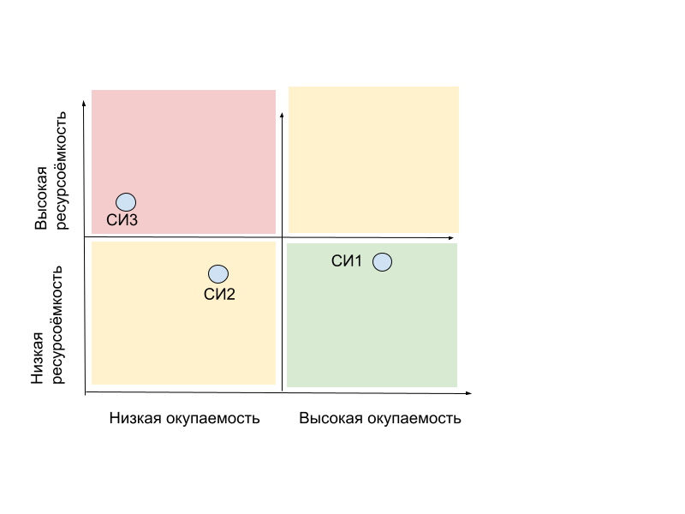
16 | Срок реализации проекта, мес. | 1 | 0.5 | 1
17 | Поправка срока реализации на риски, % | 25% | 25% | 25%
18 | Срок реализации проекта с учетом поправки на риск, мес. | 1.25 | 0.625 | 1.25
19 | Срок возврата инвестиций, мес. | 3.333333333 | 4.471153846 | 7.5

 | Вывод: Окупаемость (срок возврата инвестиций) стратегической инициативы равна ХХ Ресурсоемкость (срок реализации проекта) стратегической инициативы равна YY

 | Вывод: Самая привлекательная стратегическая инициатива —"Регламент процесса «Продажи»". Критически важные факторы, определяющие лидерство СИ 1:

 | Лучшая окупаемость - возврат инвестиций за 3,33 месяца (СИ2-4,47 мес., СИ3-7,5 мес.)

 | Максимальная доходность - 48 000 руб. чистого дохода в месяц (СИ2-13 000 руб., СИ3- 24 000 руб.)

 | Стабильность бизнеса - не увеличивает точку безубыточности

 | Сбалансированная ресурсоемкость - средние инвестиции при высокой отдаче

 | 7. Напишите сценарий сессии по проектированию проблемного поля с указанием ролей среди участников сессии, ЛПР сессии и вопросам к сессии.

 | Дата встречи: …
 | Тема встречи: Анализ и оптимизация деятельности компании.

 | Распределение ролей среди участников сессии
 |  | Разведчик | Мыслитель | Исполнитель | Доводчик | Коллективист | Оценщик | Формирователь | Председатель
 | Руководитель кофейни |  |  |  | ▮ |  | ●
 | Старший бариста | ● |  |  |  | ▮
 | Бариста 1 |  | ● |  |  | ▮
 | Бариста 2 |  |  |  |  |  | ● | ▮
 | Стажер-бариста |  |  | ▮ |  | ●

 | ●- основная роль
 | ▮- поддерживающая роль

 | Роль/свойство | Должность
 | Лидер | Руководитель кофейни
 | Креативность | Бариста 1
 | Коммуникабельность | Старший бариста
 | Исполнительность | Стажер-бариста

 | Ответ: ЛПР- руководитель кофейни. Обладает формальной властью, ответственностью за конечный результат и ключевой для принятия решений ролью Оценщика, что позволяет объективно анализировать предложенные проблемы и выбирать наиболее эффективные пути их решения

 | Вопросы: 1. Как сотрудник кофейни, с какими основными трудностями вы сталкиваетесь ежедневно? Что, по вашему мнению, мешает нам обеспечивать идеальный сервис и повышать выручку? (Рассмотреть: процессы, оборудование, взаимодействие в команде, работа с клиентами). 2. Выберите 1-2 самые значимые проблемы. Почему они возникают? Какие коренные причины лежат в их основе? 3. К каким негативным последствиям приводит эта проблема сейчас (например, потеря клиентов, перерасход продуктов, выгорание сотрудников)? Что будет, если мы не решим её в течение года? 4. Какие конкретные действия могут решить эту проблему "здесь и сейчас"? Какие превентивные меры могли бы полностью предотвратить её появление в будущем? 5. Видите ли вы связь между выделенными проблемами? 6. Какой мы хотим видеть нашу кофейню через 3 года? Какие ключевые изменения в нашей работе (процессы, ассортимент, сервис) позволят нам устранить эти проблемы и достичь желаемого состояния?

 | Сценарий: Общее время: 90 минут Введение (5 минут) ЛПР (Руководитель) обозначает цель и важность сессии. Модератор (Старший бариста) представляет регламент и правила работы (уважение к мнению каждого, критика идеи, а не человека). Этап 1: "Мозговой штурм" проблем (20 минут) Метод: Индивидуальное написание проблем на стикерах, затем их вывешивание на общую доску. Задача: Собрать максимальный пул проблем. Активные роли: Мыслитель (Бариста 1) генерирует глубокие и неочевидные проблемы. Разведчик (Старший бариста) добавляет проблемы, основанные на наблюдениях за клиентами и конкурентами. Этап 2: Группировка и приоритизация (15 минут) Метод: Совместная группировка стикеров в кластеры (логические группы, напр.: "Клиентский сервис", "Внутренние процессы", "Продукты"). Задача: Определить 2-3 ключевые группы проблем для глубокого анализа. Активные роли: Модератор (Старший бариста) управляет процессом. ЛПР (Руководитель) и Оценщик (Бариста 2) помогают выявить наиболее стратегически важные группы. Этап 3: Глубинный анализ (25 минут) Метод: "5 почему" для одной самой важной проблемы. Задача: Докопаться до коренной причины. Активные роли: Оценщики (Руководитель и Бариста 2) задают критические вопросы. Исполнитель (Стажер) фиксирует цепочку причин. Формирователь (Бариста 2) не дает команде остановиться на поверхностном ответе. Этап 4: Поиск решений (20 минут) Метод: Мозговой штурм по поиску решений для коренной причины. Задача: Найти 3-5 возможных путей решения. Активные роли: Мыслитель (Бариста 1) предлагает инновационные решения. Разведчик (Старший бариста) предлагает решения, которые уже работают у других. Этап 5: Отбор решений и план действий (15 минут) Метод: Быстрая оценка решений по критериям "Эффективность / Реализуемость". Задача: Выбрать 1-2 решения для немедленной проработки. Ключевой момент: ЛПР (Руководитель) принимает финальное решение, выслушав мнение Оценщиков. Исполнитель (Стажер) и Доводчик (Руководитель) набрасывают первые шаги и сроки.

 | 8. Предложите план мероприятий, направленных на устранение рейтинговых причин ключевой проблемы, с помощью диаграммы Исикава.
 | Для редактирования нажмите на картинку, три точки в правом верхнем углу картинки и кнопку "Изменить".

 | 9. Постройте стратегическую карту компании на основании целей компании из описания кейсов.
 | Для отрисовки процесса можете воспользоваться нашим шаблоном или использовать любые удобные инструменты, например:
 | draw.io (diagrams.net)
 | Camunda - Modeler
 | Визуальная платформа для совместной работы любых команд | Miro

Раздел 2 Анализ бизнес-процессо
1. Для выбранного кейса составьте реестр (дерево) процесса “” с использованием референтной модели.

Управление спросом на товары и услуги

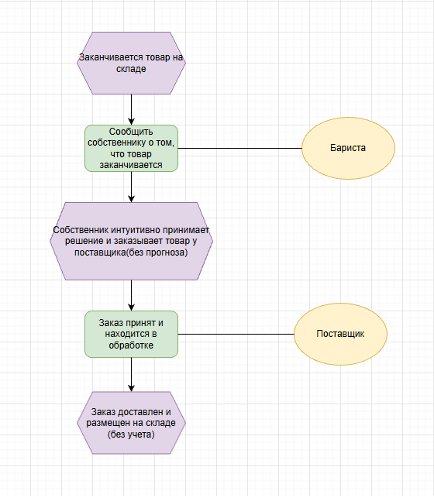
2. Сформируйте аналитическую диаграмму (процесс AS IS) для процесса “” в нотации EPC.
Для отрисовки процесса можно использовать любые удобные инструменты, например:
draw.io (diagrams.net)
Camunda - Modeler
Визуальная платформа для совместной работы любых команд | Miro
Отрисованный процесс вставьте в этот лист.

3. Проведите визуальный анализ спроектированного процесса.
Для визуального анализа необходимо предложить улучшения по текущему процессу (AS IS) и отрисовать новый процесс с учетом рекомендаций (TO BE)
Для отрисовки процесса можно использовать любые удобные инструменты, например:
draw.io (diagrams.net)
Camunda - Modeler
Визуальная платформа для совместной работы любых команд | Miro

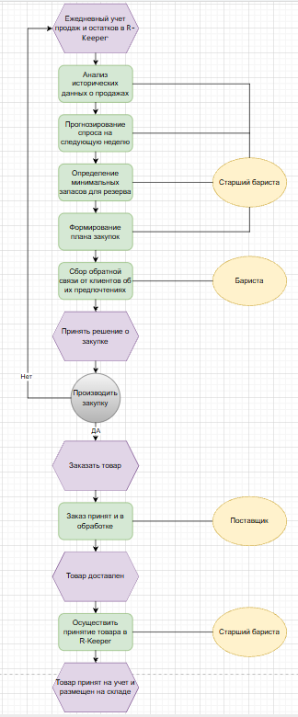
 | Визуальный анализ процесса AS IS:
 | Проблемные зоны:

 | Реактивный подход – процесс запускается только при возникновении проблемы (закончился товар).

 | Отсутствие прогнозирования

 | Нет данных для анализа – не собирается история продаж

 | Ручное управление – все решения принимает руководитель интуитивно.

 | Нет обратной связи – не оценивается точность прогнозов
 | Рекомендации по улучшению (TO BE):

 | Внедрить ежедневный учёт продаж – сбор данных для прогнозирования.

 | Назначить ответственного за прогнозы – старший бариста + система R-Keeper.

 | Разработать простую модель прогнозирования – на основе скользящего среднего за неделю/месяц.

 | Ввести плановые закупки – раз в неделю на основе прогноза.

 | Вести журнал расхождений – анализ причин отклонений прогноза от факта.

